인애(RTIME)
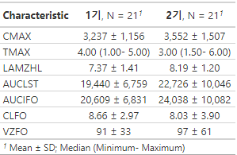
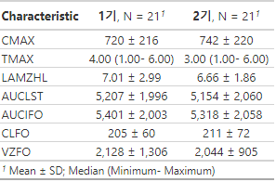
Arm | Drugs | Parameters | Point estimate | 90%CI
A(N= 21) | Valsartan | AUClast | 1.0303 | 0.9160-1.1589 | valsartan에 대한 dapa는 DDI가 없다
 |  | Cmax | 0.9774 | 0.8431-1.1330 | valsartan에 대한 dapa는 DDI가 있다(?)
B(N= 14) | Dapagliflozin | AUClast | 0.9514 | 0.9191-0.9849 | dapa에 대한 valsartan의 DDI는 없다.
 |  | Cmax | 0.9556 | 0.8254-1.1063 | dapa에 대한 valsartan의 DDI는 있다(?)
 | Metformin | AUClast | 0.7642 | 0.6541-0.8928 | met에 대한 valsartan의 DDI가 있다
 |  | Cmax | 0.6531 | 0.5419-0.7871 | met에 대한 valsartan의 DDI가 있다.
C(N= 21) | Valsartan | AUClast | 1.1204 | 0.9675-1.2974 | valsartan에 대한 dapa는 DDI가 없다.
 |  | Cmax | 1.0734 | 0.9333-1.2346 | valsartan에 대한 dapa는 DDI가 없다.
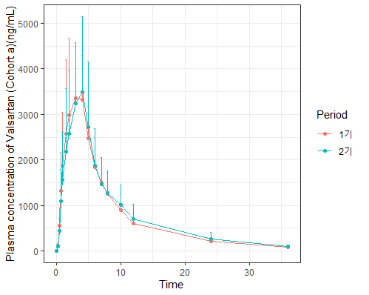
 | Metformin | AUClast | 0.9832 | 0.8446-1.1445 | met에 대한 dapa는 DDI가 있다(?)
 |  | Cmax | 1.0274 | 0.9103-1.1596 | met에 대한 dapa는 DDI가 없다.
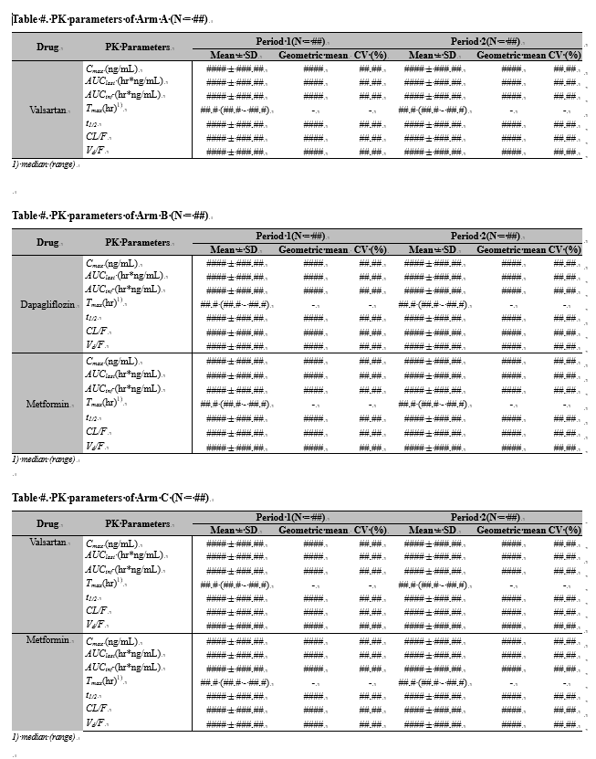
 |  |  |  |  | <A군 valsa>
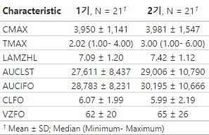

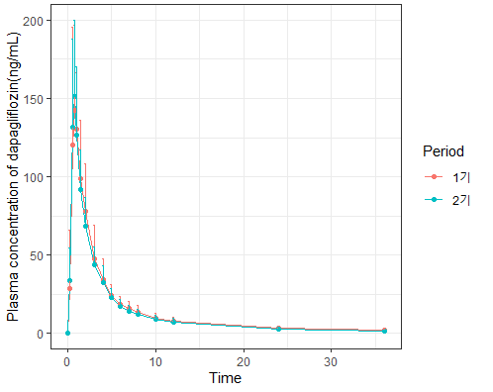
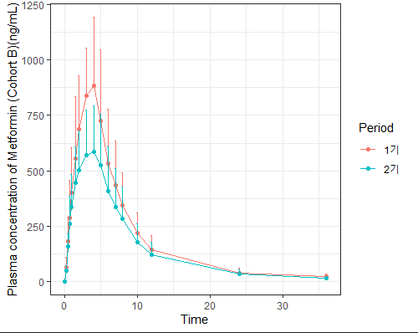

 |  |  |  |  | <B군 dapa> | <B군 met>
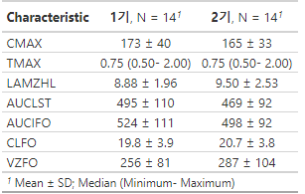
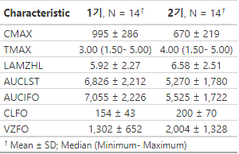

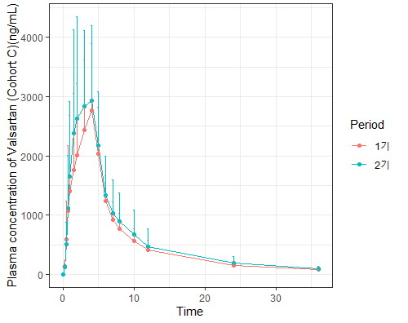
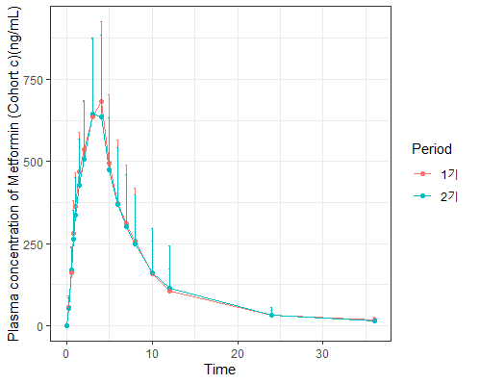

 |  |  |  |  | <C군 valsa> | <C군 met>

인애
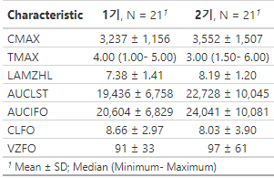
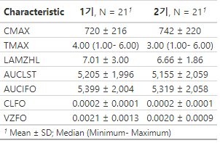
Arm | Drugs | Parameters | Point estimate | 90%CI
A(N= 21) | Valsartan | AUClast | 1.012977 | (0.962531-1.066067)
 |  | Cmax | 0.9901061 | (0.9285674-1.0557231)
B(N= 14) | Dapagliflozin | AUClast | 0.9776729 | (0.9634141-0.9921429)
 |  | Cmax | 0.9804588 | (0.9200530-1.0448305)
 | Metformin | AUClast | 0.8895623 | (0.8314229-0.9517672)
 |  | Cmax | 0.8311074 | (0.7664022-0.9012754)
C(N= 21) | Valsartan | AUClast | 1.050762 | (0.9858814-1.1199123)
 |  | Cmax | 1.0312562 | (0.9704721-1.0958473)
 | Metformin | AUClast | 0.9929612 | (0.9296419-1.0605934)
 |  | Cmax | 1.0118216 | (0.9600207-1.0664176)

 |  |  |  |  | <A군 valsa>
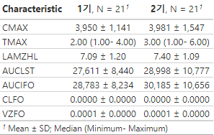

 |  |  |  |  |  |  | 이때의 문제점:
 |  |  |  |  |  |  | 농도단위 ng/mL가 아닌 mg/mL로 했음.
 |  |  |  |  |  |  | (Rtime 반영안한 상태)

 |  |  |  |  | <B군 dapa> | <B군 met>
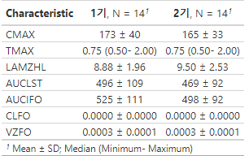
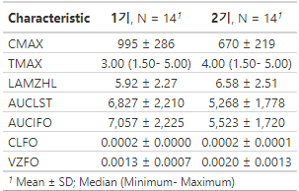

 |  |  |  |  | <C군 valsa> | <C군 met>

